Стены 1 этаж
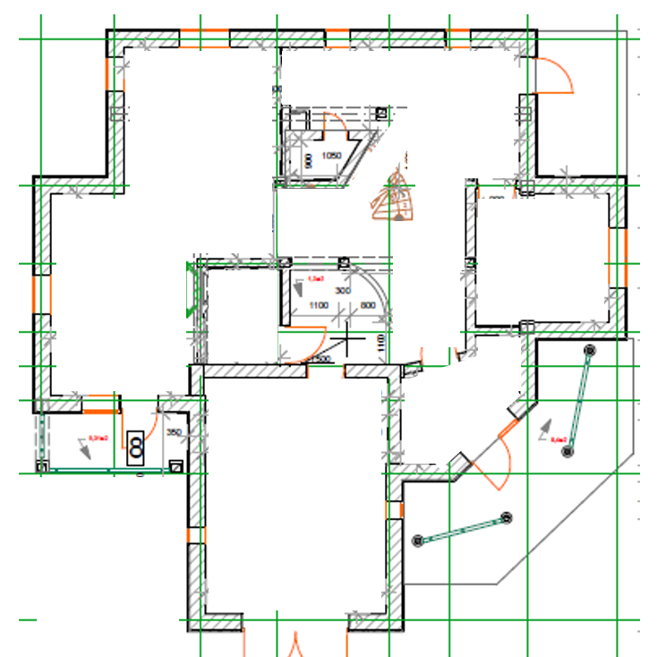
1,2*1=-1,2
0,61*0,8=-0,49
0,6*2,1=-1,26
0,61*0,8=-0,49
0,8*1,2=-0,96
0,9*2,1=-1,89
Стена прямая |  |  | Площади
9.24 | 2.52 |  | 3.1 | 4.8 | 14.88
4.76 | 4.62 |  | 3.6 | 3.5 | 12.6
13.44 | 1.54 |  | 3.2 | 3.5 | 11.2
0,45*2,8 кол / 1,26
9,2*2,8=25,76
1,94*2,1 = 4,07
0,8*2,65 кол / 2,12
5.46 | 2.8 |  | 1 | 2.2 | 2.2
3,2*2,8 = 8,96
5.88 | 6.58 |  | 1 | 2.2 | 2.2
5.18 | 2.52 |  | 2.1 | 2.4 | 5.04
3,3*2,8=9,24
25.76 | 5.32 |  | 3.85 | 1.6 | 6.16
1,85*2,8= 5,18
0,75*2*2,8 кол / 4,2
4.07 | 5.18 |  | 3.15 | 3.05 | 9.6075
1,85*1,8+ 0,85*1,3= 4,43
0,9*1,1 = 0,99
4.43 | 8.48
3.02 | 4.86 |  |  |  | 63.8875
8.96 | 5.18
0.99 | 5.88
1,95*1,55 = 3,02
8.82 | 7.14
1,7*2,8 = 4,76
0,9*2,1=-1,89
3,15*2,8 = 8,82
9.45 | 5.88
2,1*2,8 = 5,88
3*0,8
3*0,8 = 2,4
8.54 | 6.72
0,9*1,4=-1,26
4,8*2,8 = 13,44
3,85*2,8 = 10,78
10.78 | 8.68
1,95*2,8 = 5,46
3,05*2,8 = 8,54
1,3*1,4+1,33=-3,15
8.82 | 3.5
9,45 м2
Проемы
2,1*2,8 = 5,88
2,55*2,8 = 7,14
1,4*3,7 = 5,18
1.26 | 3.27
3*1,1 = 3,3
3*1,1 = 3,3
1,65*2,8 = 4,62
0,9*2,1*2=-3,78
3,15*2,8 = 8,82
3.78 | 1.95
2,4*2,8 = 6,72
1,35*3,6 = 4,86
2.52 | 3.78
3.15 | 1.89
1,25*2,8 = 3,5
2,1*2,8 = 5,88
2,65*3,2 = 8,48
1.89 | 0.49
0,55*2,8 = 1,54
0,9*2,8 = 2,52
1.26 | 0.49
3,1*2,8 = 8,68
1.2 | 0.96
0,9*2,1*2=-3,78
1,85*2,8 = 5,18
Сумма прямые | 197.11 | 27.89
0,7*2,8 кол / 1,96
1,55*2,8 = 4,34
Колонны
1.26 | 2.12
0,5*2*2,8 кол / 2,8
1,9*2,8 = 5,32
4.2 | 2.8
0,92*1,4 + 0,9*2,2 =-3,27
3.12 | 1.96
0,6*2*2,6 кол / 3,12
Сумма колонны | 15.46
0,93*2,1=-1,95
Криволенейные
2,35*2,8 = 6,58
1,2*2,1=-2,52
2.4 | 3.3
Сумма криволин | 5.7
0,9*2,8 = 2,52
Сумма общая | 218.27

Стоим работ прям | 150
Стоим раб кол/крив | 170

Сумма штукат | 33163.7

